Informationsmodell modularHAZOP
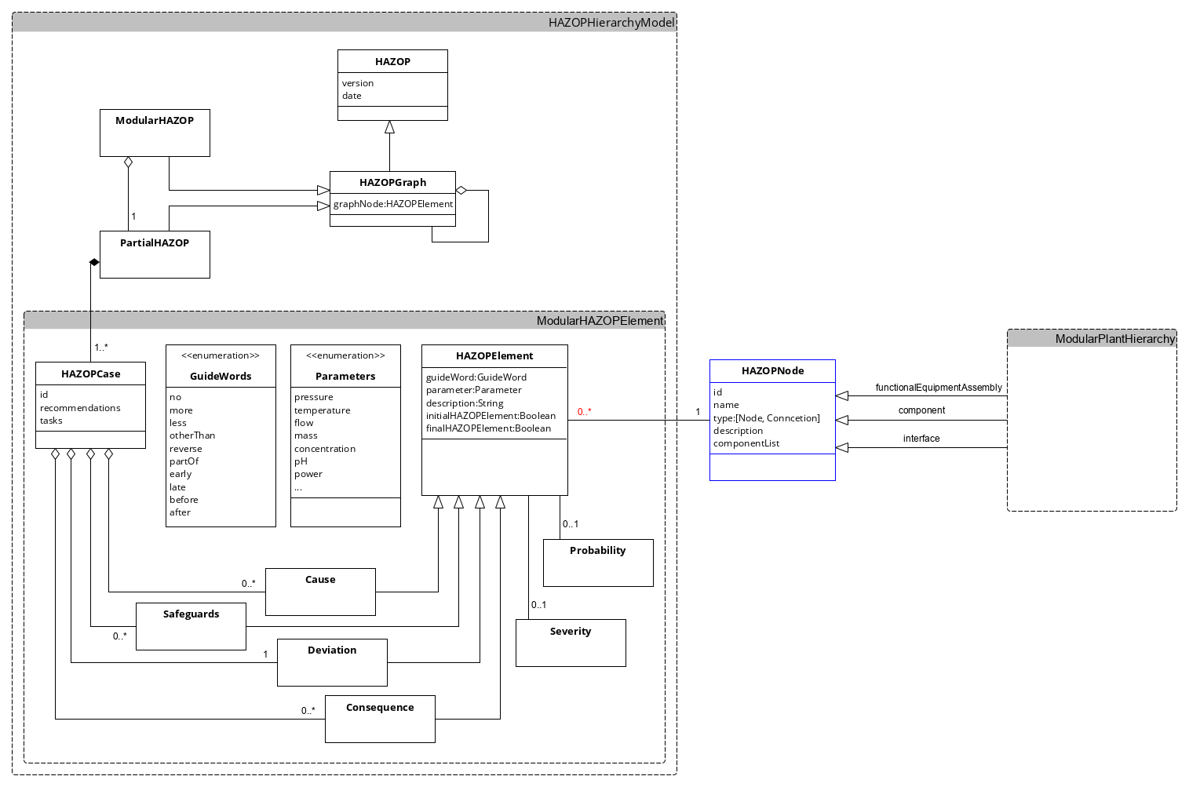

Konfiguration
F03 Vessel-FEA
Eingang1 F03
Eingang2 F03
Eingang F03 Spülen
Ausgang F03 Spülen
Ausgang F03 Produkt
Eingang F03 Rückfluss
Parameter | Guidewords |  |  | HAZOPNode
Druck | Kein |  |  | F03 Vessel-FEA
Temperatur | Mehr |  |  | Eingang1 F03
Durchfluss | Weniger |  |  | Eingang2 F03
Medium | Anderer |  |  | Eingang F03 Spülen
Konzentration | Teilweise |  |  | Ausgang F03 Spülen
Leistung | Umgekehrt |  |  | Ausgang F03 Produkt
Füllstand | Early |  |  | Eingang F03 Rückfluss
Aggregatzustand | Late |  |  | F04 Outlet-FEA
 | Before |  |  | Eingang F04
 | After |  |  | Ausgang F04 Rückfluss
 |  |  |  | Ausgang F04 Produkt
 |  |  |  | Ausgang F04 Waste

Severity |  | Probability
S0 | Keine Auswirkungen | P0 | 0,0001/a
S1 | Minimale Auswirkungen | P1 | 0,001/a
S2 | Geringe Auswirkungen | P2 | 0,01/a
S3 | Schwerwiegende Auswirkungen | P3 | 0,1/a
S4 | Katastophale Auswirkungen | P4 | 1/a

Spalte1
True
False

Dosierung Annahmen:
Ausgelegt für flüssige Medien
Keine Wechselwirkungen des Mediums mit Dichtmaterial

